קטלוג תחנות ופוליגונים
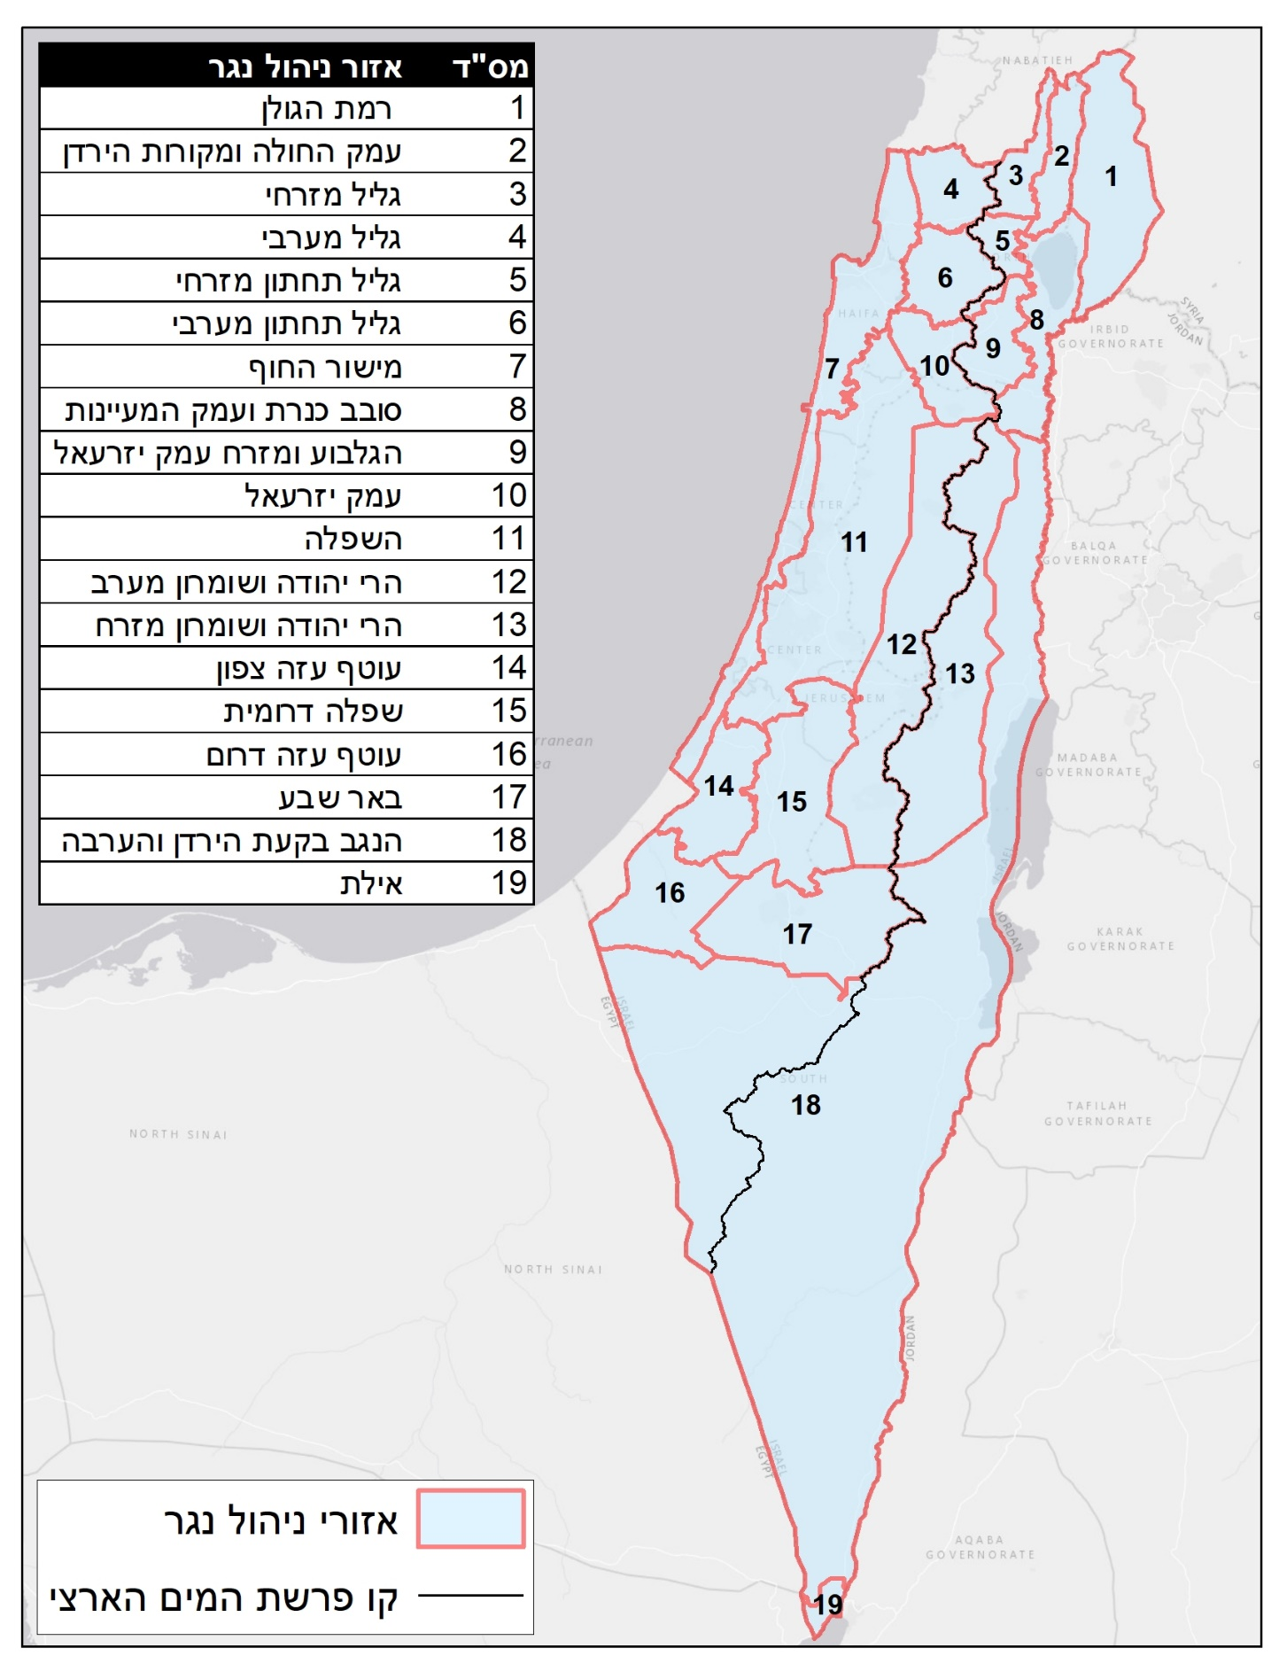
מס' אזור גשם | שם אזור גשם | מס' תחנת גשם | שם תחנת גשם | מס' תחנה היסטורית | שנת התחלה | שנת סיום | מספר שנות פעילות
1 | רמת הגולן | 2496028 | מרום גולן פיכמן |  | 1978 | 2016 | 27
2 | עמק החולה ומקורות הירדן | 311206 | איילת שחר | 311204; 311203 | 1965 | 1990 | 44
3 | גליל מזרחי | 211890 | צפת הר כנען |  | 1948 | 2016 | 59
4 | גליל מערבי | 210753 | אילון | 210748 | 1974 | 2016 | 42
5 | גליל תחתון מזרחי | 213600 | לביא |  | 1965 | 2004 | 38
6 | גליל תחתון מערבי | 213600 | לביא |  | 1965 | 2004 | 38
7 | מישור החוף | 133651 | געש |  | 1960 | 1997 | 37
8 | סובב כנרת ועמק המעיינות | 320500 | דגניה א וצמח |  | 1944 | 2016 | 60
9 | הגלבוע ומזרח עמק יזרעאל | 216101 | גזית | 216101 | 1960 | 1999 | 38
10 | עמק יזרעאל | 216101 | גזית | 216101 | 1960 | 1999 | 38
11 | השפלה | 136900 | לוד נמל תעופה |  | 1938 | 2003 | 55
12 | הרי יהודה ושומרון מערב | 241414 | אריאל | 241412 | 1989 | 1999 | 22
13 | הרי יהודה ושומרון מזרח | 244731 | ירושלים מרכז | 244730 | 1950 | 2016 | 60
14 | עוטף עזה צפון | 141747 | נגבה |  | 1951 | 2016 | 64
15 | שפלה דרומית | 246551 | בית ג'ימל | 246550 | 1959 | 2016 | 52
16 | עוטף עזה דרום | 144873 | חוות בשור וניר יצחק | 144900; 144902 | 1955 | 2016 | 36
17 | באר שבע | 251691 | באר שבע | 251850; 251690 | 1943 | 2016 | 60
18 | הנגב בקעת הירדן והערבה | 330170 | יריחו וגילגל |  | 1967 | 2016 | 42
19 | אילת | 347704 | אילת | 347700; 347702 | 1960 | 2016 | 45

עוצמות גשם
 |  |  | 10 | 15 | 20 | 30 | 45 | 60 | 90 | 120 | 180 | 240
7 | תקופת חזרה | הסתברות % | 10 דק' - מ"מ לשעה | 15 דק' - מ"מ לשעה | 20 דק' - מ"מ לשעה | 30 דק' - מ"מ לשעה | 45 דק' - מ"מ לשעה | 60 דק' - מ"מ לשעה | 90 דק' - מ"מ לשעה | 120 דק' - מ"מ לשעה | 180 דק' - מ"מ לשעה | 240 דק' - מ"מ לשעה | מ"מ ליום
 | 1000 | 0.1% | 259 | 219 | 196 | 153 | 120 | 96 | 66 | 52 | 39 | 29 | 301
 | 500 | 0.2% | 229 | 193 | 172 | 135 | 105 | 83 | 58 | 46 | 31 | 23 | 265
 | 200 | 0.5% | 193 | 162 | 144 | 113 | 88 | 69 | 48 | 39 | 26 | 20 | 224
מישור החוף | 100 | 1.0% | 168 | 141 | 125 | 98 | 76 | 60 | 42 | 34 | 23 | 18 | 195
 | 50 | 2.0% | 146 | 122 | 108 | 85 | 65 | 51 | 36 | 29 | 21 | 16 | 169
 | 25 | 4.0% | 126 | 104 | 92 | 72 | 55 | 43 | 31 | 25 | 18 | 14 | 145
 | 20 | 5.0% | 120 | 99 | 87 | 69 | 52 | 41 | 30 | 24 | 17 | 14 | 138
 | 10 | 10.0% | 101 | 83 | 73 | 57 | 44 | 34 | 25 | 20 | 14 | 12 | 116
 | 5 | 20.0% | 84 | 68 | 59 | 47 | 36 | 28 | 21 | 17 | 12 | 10 | 96
 | 2 | 50.0% | 61 | 49 | 42 | 33 | 25 | 20 | 15 | 12 | 10 | 8 | 69
 | 1.01 | 99.0% | 33 | 25 | 20 | 15 | 12 | 11 | 9 | 7 | 5 | 4 | 36
מישור החוף
ערך שעבר תיקון |  |  |  |  |  |  |  |  | שנות חזרה לפירוס יממתי: | 100

 |  |  |  |  |  |  |  |  | דקות | שעות | מ"מ גשם
 |  |  |  |  |  |  |  |  | 0 | 0:00 | 0.0
 |  |  |  |  |  |  |  |  | 10 | 0:10 | 0.4
 |  |  |  |  |  |  |  |  | 20 | 0:20 | 0.4
 |  |  |  |  |  |  |  |  | 30 | 0:30 | 0.4
 |  |  |  |  |  |  |  |  | 40 | 0:40 | 0.4
 |  |  |  |  |  |  |  |  | 50 | 0:50 | 0.4
 |  |  |  |  |  |  |  |  | 60 | 1:00 | 0.4
 |  |  |  |  |  |  |  |  | 70 | 1:10 | 0.4
 |  |  |  |  |  |  |  |  | 80 | 1:20 | 0.4
 |  |  |  |  |  |  |  |  | 90 | 1:30 | 0.4
 |  |  |  |  |  |  |  |  | 100 | 1:40 | 0.4
 |  |  |  |  |  |  |  |  | 110 | 1:50 | 0.4
 |  |  |  |  |  |  |  |  | 120 | 2:00 | 0.4
 |  |  |  |  |  |  |  |  | 130 | 2:10 | 0.4
 |  |  |  |  |  |  |  |  | 140 | 2:20 | 0.4
 |  |  |  |  |  |  |  |  | 150 | 2:30 | 0.4
 |  |  |  |  |  |  |  |  | 160 | 2:40 | 0.5
 |  |  |  |  |  |  |  |  | 170 | 2:50 | 0.5
 |  |  |  |  |  |  |  |  | 180 | 3:00 | 0.5
 |  |  |  |  |  |  |  |  | 190 | 3:10 | 0.5
 |  |  |  |  |  |  |  |  | 200 | 3:20 | 0.5
 |  |  |  |  |  |  |  |  | 210 | 3:30 | 0.5
 |  |  |  |  |  |  |  |  | 220 | 3:40 | 0.5
 |  |  |  |  |  |  |  |  | 230 | 3:50 | 0.5
 |  |  |  |  |  |  |  |  | 240 | 4:00 | 0.5
 |  |  |  |  |  |  |  |  | 250 | 4:10 | 0.5
 |  |  |  |  |  |  |  |  | 260 | 4:20 | 0.5
 |  |  |  |  |  |  |  |  | 270 | 4:30 | 0.5
 |  |  |  |  |  |  |  |  | 280 | 4:40 | 0.5
 |  |  |  |  |  |  |  |  | 290 | 4:50 | 0.5
 |  |  |  |  |  |  |  |  | 300 | 5:00 | 0.5
 |  |  |  |  |  |  |  |  | 310 | 5:10 | 0.6
 |  |  |  |  |  |  |  |  | 320 | 5:20 | 0.6
 |  |  |  |  |  |  |  |  | 330 | 5:30 | 0.6
 |  |  |  |  |  |  |  |  | 340 | 5:40 | 0.6
 |  |  |  |  |  |  |  |  | 350 | 5:50 | 0.6
 |  |  |  |  |  |  |  |  | 360 | 6:00 | 0.6
 |  |  |  |  |  |  |  |  | 370 | 6:10 | 0.6
 |  |  |  |  |  |  |  |  | 380 | 6:20 | 0.6
 |  |  |  |  |  |  |  |  | 390 | 6:30 | 0.6
 |  |  |  |  |  |  |  |  | 400 | 6:40 | 0.7
 |  |  |  |  |  |  |  |  | 410 | 6:50 | 0.7
 |  |  |  |  |  |  |  |  | 420 | 7:00 | 0.7
 |  |  |  |  |  |  |  |  | 430 | 7:10 | 0.7
 |  |  |  |  |  |  |  |  | 440 | 7:20 | 0.7
 |  |  |  |  |  |  |  |  | 450 | 7:30 | 0.7
 |  |  |  |  |  |  |  |  | 460 | 7:40 | 0.8
 |  |  |  |  |  |  |  |  | 470 | 7:50 | 0.8
 |  |  |  |  |  |  |  |  | 480 | 8:00 | 0.8
 |  |  |  |  |  |  |  |  | 490 | 8:10 | 0.8
 |  |  |  |  |  |  |  |  | 500 | 8:20 | 0.8
 |  |  |  |  |  |  |  |  | 510 | 8:30 | 0.9
 |  |  |  |  |  |  |  |  | 520 | 8:40 | 0.9
 |  |  |  |  |  |  |  |  | 530 | 8:50 | 0.9
 |  |  |  |  |  |  |  |  | 540 | 9:00 | 1.0
 |  |  |  |  |  |  |  |  | 550 | 9:10 | 1.0
 |  |  |  |  |  |  |  |  | 560 | 9:20 | 1.0
 |  |  |  |  |  |  |  |  | 570 | 9:30 | 1.1
 |  |  |  |  |  |  |  |  | 580 | 9:40 | 1.1
 |  |  |  |  |  |  |  |  | 590 | 9:50 | 1.2
 |  |  |  |  |  |  |  |  | 600 | 10:00 | 1.2
 |  |  |  |  |  |  |  |  | 610 | 10:10 | 1.3
 |  |  |  |  |  |  |  |  | 620 | 10:20 | 1.4
 |  |  |  |  |  |  |  |  | 630 | 10:30 | 1.5
 |  |  |  |  |  |  |  |  | 640 | 10:40 | 1.6
 |  |  |  |  |  |  |  |  | 650 | 10:50 | 1.8
 |  |  |  |  |  |  |  |  | 660 | 11:00 | 1.9
 |  |  |  |  |  |  |  |  | 670 | 11:10 | 2.2
 |  |  |  |  |  |  |  |  | 680 | 11:20 | 2.5
 |  |  |  |  |  |  |  |  | 690 | 11:30 | 3.0
 |  |  |  |  |  |  |  |  | 700 | 11:40 | 3.8
 |  |  |  |  |  |  |  |  | 710 | 11:50 | 5.7
 |  |  |  |  |  |  |  |  | 720 | 12:00 | 30.6
 |  |  |  |  |  |  |  |  | 730 | 12:10 | 8.1
 |  |  |  |  |  |  |  |  | 740 | 12:20 | 4.5
 |  |  |  |  |  |  |  |  | 750 | 12:30 | 3.4
 |  |  |  |  |  |  |  |  | 760 | 12:40 | 2.7
 |  |  |  |  |  |  |  |  | 770 | 12:50 | 2.3
 |  |  |  |  |  |  |  |  | 780 | 13:00 | 2.1
 |  |  |  |  |  |  |  |  | 790 | 13:10 | 1.8
 |  |  |  |  |  |  |  |  | 800 | 13:20 | 1.7
 |  |  |  |  |  |  |  |  | 810 | 13:30 | 1.6
 |  |  |  |  |  |  |  |  | 820 | 13:40 | 1.4
 |  |  |  |  |  |  |  |  | 830 | 13:50 | 1.4
 |  |  |  |  |  |  |  |  | 840 | 14:00 | 1.3
 |  |  |  |  |  |  |  |  | 850 | 14:10 | 1.2
 |  |  |  |  |  |  |  |  | 860 | 14:20 | 1.2
 |  |  |  |  |  |  |  |  | 870 | 14:30 | 1.1
 |  |  |  |  |  |  |  |  | 880 | 14:40 | 1.1
 |  |  |  |  |  |  |  |  | 890 | 14:50 | 1.0
 |  |  |  |  |  |  |  |  | 900 | 15:00 | 1.0
 |  |  |  |  |  |  |  |  | 910 | 15:10 | 0.9
 |  |  |  |  |  |  |  |  | 920 | 15:20 | 0.9
 |  |  |  |  |  |  |  |  | 930 | 15:30 | 0.9
 |  |  |  |  |  |  |  |  | 940 | 15:40 | 0.9
 |  |  |  |  |  |  |  |  | 950 | 15:50 | 0.8
 |  |  |  |  |  |  |  |  | 960 | 16:00 | 0.8
 |  |  |  |  |  |  |  |  | 970 | 16:10 | 0.8
 |  |  |  |  |  |  |  |  | 980 | 16:20 | 0.8
 |  |  |  |  |  |  |  |  | 990 | 16:30 | 0.7
 |  |  |  |  |  |  |  |  | 1000 | 16:40 | 0.7
 |  |  |  |  |  |  |  |  | 1010 | 16:50 | 0.7
 |  |  |  |  |  |  |  |  | 1020 | 17:00 | 0.7
 |  |  |  |  |  |  |  |  | 1030 | 17:10 | 0.7
 |  |  |  |  |  |  |  |  | 1040 | 17:20 | 0.7
 |  |  |  |  |  |  |  |  | 1050 | 17:30 | 0.6
 |  |  |  |  |  |  |  |  | 1060 | 17:40 | 0.6
 |  |  |  |  |  |  |  |  | 1070 | 17:50 | 0.6
 |  |  |  |  |  |  |  |  | 1080 | 18:00 | 0.6
 |  |  |  |  |  |  |  |  | 1090 | 18:10 | 0.6
 |  |  |  |  |  |  |  |  | 1100 | 18:20 | 0.6
 |  |  |  |  |  |  |  |  | 1110 | 18:30 | 0.6
 |  |  |  |  |  |  |  |  | 1120 | 18:40 | 0.6
 |  |  |  |  |  |  |  |  | 1130 | 18:50 | 0.6
 |  |  |  |  |  |  |  |  | 1140 | 19:00 | 0.6
 |  |  |  |  |  |  |  |  | 1150 | 19:10 | 0.5
 |  |  |  |  |  |  |  |  | 1160 | 19:20 | 0.5
 |  |  |  |  |  |  |  |  | 1170 | 19:30 | 0.5
 |  |  |  |  |  |  |  |  | 1180 | 19:40 | 0.5
 |  |  |  |  |  |  |  |  | 1190 | 19:50 | 0.5
 |  |  |  |  |  |  |  |  | 1200 | 20:00 | 0.5
 |  |  |  |  |  |  |  |  | 1210 | 20:10 | 0.5
 |  |  |  |  |  |  |  |  | 1220 | 20:20 | 0.5
 |  |  |  |  |  |  |  |  | 1230 | 20:30 | 0.5
 |  |  |  |  |  |  |  |  | 1240 | 20:40 | 0.5
 |  |  |  |  |  |  |  |  | 1250 | 20:50 | 0.5
 |  |  |  |  |  |  |  |  | 1260 | 21:00 | 0.5
 |  |  |  |  |  |  |  |  | 1270 | 21:10 | 0.5
 |  |  |  |  |  |  |  |  | 1280 | 21:20 | 0.5
 |  |  |  |  |  |  |  |  | 1290 | 21:30 | 0.5
 |  |  |  |  |  |  |  |  | 1300 | 21:40 | 0.4
 |  |  |  |  |  |  |  |  | 1310 | 21:50 | 0.4
 |  |  |  |  |  |  |  |  | 1320 | 22:00 | 0.4
 |  |  |  |  |  |  |  |  | 1330 | 22:10 | 0.4
 |  |  |  |  |  |  |  |  | 1340 | 22:20 | 0.4
 |  |  |  |  |  |  |  |  | 1350 | 22:30 | 0.4
 |  |  |  |  |  |  |  |  | 1360 | 22:40 | 0.4
 |  |  |  |  |  |  |  |  | 1370 | 22:50 | 0.4
 |  |  |  |  |  |  |  |  | 1380 | 23:00 | 0.4
 |  |  |  |  |  |  |  |  | 1390 | 23:10 | 0.4
 |  |  |  |  |  |  |  |  | 1400 | 23:20 | 0.4
 |  |  |  |  |  |  |  |  | 1410 | 23:30 | 0.4
 |  |  |  |  |  |  |  |  | 1420 | 23:40 | 0.4
 |  |  |  |  |  |  |  |  | 1430 | 23:50 | 0.4
 |  |  |  |  |  |  |  |  | 1440 | 24:00 | 0.4

